Cifrado
Generar pantalla cifrado.html
Generar CSS estilos.css
Generar JS funciones.js
Generar funcion del evento click
function ejecutar() {}
Generar funcion retornando dummy
function cifrar(mensaje, corrimiento)
Implementar la solucion
Convertir mensaje en arreglo
recorrer el arreglo y correr un desplazamiento
rearmar la cadena y retornarla
Tips:
var ascii = "cadena".charCodeAt(0);
var car = String.fromCharCode(65);
Cifrado Cesar

Mensaje | hola mundo

Corrimiento | 1

Cifrado | ipmb nvop

 | Cifrar | Limpiar

Agenda
Generar pantalla agenda.html
Generar CSS estilos.css
Generar JS funciones.js
Generar funcion del evento click
function eventoAgregar() {}
function eventoLimpiar() {}
function eventoEditar() {}
function eventoBorrar() {}
Generar funcion agregar
function agregar(contacto)
function borrar(contacto)
function actualizar(contacto)
funcion cargar()
funcion salvar(arregloContacto)
Array global
function Contacto()
Agenda

Nombre |  | Homero Simpson

Edad |  | 40

Correo |  | homero@s.com

 |  | Agregar |  | Limpiar

ID | Nombre | Edad | Correo
22 | Homero | 40 | h@s.com |  | Borrar | Editar
30 | Bart | 9 | b@s.com |  | Borrar | Editar
22 | Homero | 40 | h@s.com |  | Borrar | Editar
30 | Bart | 9 | b@s.com |  | Borrar | Editar

Proyecto Final
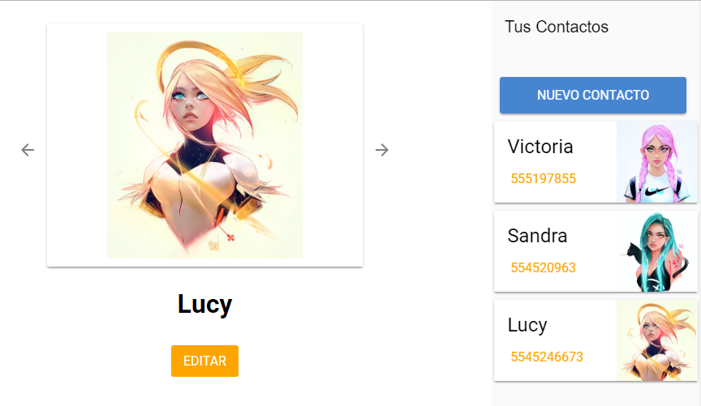

CP
Ejercicio de Codigo Postal
Archivo JSON
Busqueda de Codigos Postales
Prototipo
 | Colonia | Narv

Funcionalidad Final
 | Codigo Postal | 4500 |  | Limpiar

3a capa:
Sistema Java
Node JS
Firebase
 | Resultados
 | Codigo Postal | Colonia | Municipio | Ciudad
 | 00000 | Narvarte Oriente | Benito uarez | CdMX
Funcionalidad Final
 | 00000 | Narvarte Poniente | Benito Juarez | CdMX

 |  |  |  |  | Sprints | S1 | S2 | S3
 |  |  |  |  |  | 120 | 120 | 120 | minutos
 |  |  |  |  | Fibbonacci: | 1,2,3,5,8,13,21,34,55, 89 |  |  | Peso en minutos (No siempre es asi)
 |  |  |  |  | Revision de Prototipo al final del Sprint

Tareas
4Transformacion 34
Crear back end para consulta de Codigos Postales - CONSTRUCCION
Descomposicion

4Transformacion 89
Crear back end para consulta de Codigos Postale

4Transformacion 21
Crear back end para consulta de Codigos Postale - TEST
4Transformacion 13
Crear back end para consulta de Codigos Postales - PROTOTIPO

4Transformacion 21
Crear back end para consulta de Codigos Postales - ANALISISDISEÑO

Scrum Board
 | Proyecto: App para consulta de Codigos Postales
 | Team: PEJEJITOS
 | Todo | Doing | Blocked | Done
Pejejitos 21
Crear back end para consulta de Codigos Postales - ANALISISDISEÑO
Responsable: JLIL
Pejejitos 13
Crear back end para consulta de Codigos Postales - PROTOTIPO
Sprint 1
Avengers 13
Revision de PROTOTIPO Para VoBo
Avengers 13
VoBo de PROTOTIPO
Sprint 2
Sprint 3
Pejejitos 34
Crear back end para consulta de Codigos Postales - CONSTRUCCION
Pejejitos 21
Crear back end para consulta de Codigos Postale - TEST
Backlog

